표지
Ver. 1.0
개방데이터 현황조사
문서번호 : LTAX_개방데이터현황조사_템플릿

개방데이터 목록 작성가이드
 |  | [문서작성방법]
 | 1 | 문서명을 수정하여 저장함. 템틀릿을 소속단체명으로 수정. (예 : LTAX_개방데이터현황조사_템플릿_v0.95.xlsx --> LTAX_개방데이터현황조사_강원도_v0.95.xlsx)
 | 2 | "개방데이터목록" 시트에 작성함
 | 3 | 개방데이터목록 작성가이드 설명을 참고하여 작성함

 |  | [ 현황조사 대상 ]
 |  |  | ① 공공데이터포털 |  | ② 지자체 홈페이지/데이터포털
 |  | 검색키워드 |  |  | 지방세
 |  | 분류체계 | 재정금융
 |  | 제공기관 | 소속자치단체, 시군구가 속한 광역내 타지자체

1
2
3
4
5
6
7
8
9
10
11
12
13
14
15
16
17
18
19
20
A
 | 1 | 2 | 3 | 4 | 5 | 6 | 7 | 8 | 9 | 10 | 11 | 12 | 13 | 14 | 15 | 16 | 17 | 18 | 19 | 20
A |  | 조사자 |  | 조사채널 |  |  | 개방목록
B | NO | 소속 자치단체명 | 작성자명 | 제공기관 (자치단체명) | 개방 채널 유형 | 개방 채널 URL | 개방데이터 존재여부 | 개방데이터명 | 개방유형 | 개방상세URL | 분류체계 | 관리부서명 | 파일데이터명 | 확장자 | 다운로드 | API 유형 | 데이터포맷 | 키워드 | 등록일자 | 개방데이터 설명
 | 1 | 경상남도 | 홍길동 | 경상남도 | 공공데이터 포털 | www.data.go.kr | Y | 경상남도_지방세징수 현황 | 파일데이터 | https://www.data.go.kr/data/3066130/fileData.do | 일반공공행정 - 재정·금융 | 빅데이터정보담당 | 경상남도_지방세징수 현황_20171231 | CSV | 41 |  |  | 경남,지방세,징수 | 2019-09-25 | 경상남도 지방세징수(지역별 지방세징수 현황)
B
 | 2 | 충청북도 | 홍길동 | 충청북도 | 공공데이터포털 | www.data.go.kr | Y | 충청북도_지방세 세무정보 | 오픈API | https://www.data.go.kr/data/15039593/openapi.do | 일반공공행정 - 재정·금융 | 정보통신과 |  |  |  | LINK | JSON | 지방세, 세무정보, 충청북도 지방세 | 2020-04-07 | 충청북도 지방세 세목별 안내자료 등 api 자료입니다
 | 3 | 충청북도 | 홍길동 | 충청북도 OO군 | 공공데이터포털 | www.data.go.kr | N
 | 4 | 충청북도 | 홍길동 | 충청북도 OO군 | 홈페이지 | www.xxxx.go.kr | N
 | 5 | 충청북도 | 홍길동 | 충청북도 OO군 | 자치단체개방포털 | 미존재 | N

A
 |  | [ 작성 내용 구분]
 |  | 항목 | 내용
 |  | 조사자 | 청년인턴의 소속과 성명을 작성함. 2 ~ 3 항목. 필수작성 항목
 |  | 조사채널 | 청년인턴이 조사한 대상을 작성함. 4 ~ 6 항목. 필수작성항목
 |  | 개방목록 | 청년인터이 조사한 개방목록을 작성함. 7 ~ 20 번 항목
B
 |  | [ 개방 목록 조사 항목 ]
 |  | 항목 | 내용 |  |  |  | 개방 유형별 조사항목
 |  |  |  |  |  |  | 파일데이터 | 오픈API
1
 |  | NO | 목록일련번호(숫자) |  |  |  | O | O
2
 |  | 소속 자치단체명 | 조사자가 속한 자치단체명 |  |  |  | O | O
3
 |  | 작성자명 | 청년인턴 성명 |  |  |  | O | O
4
 |  | 제공기관 (제공 자치단체명) | 제공 기관명, 소속 자치단체 및 시도내 자치단체 ex) 소속자치단체가 충청북도인 경우 - 충청북도 괴산군, 단양군, 보은군, 영동군, 옥천군, 음성군, 제천시, 증평군, 진천군, 청주시, 충주시를 조사함 |  |  |  | O | O
5
 |  | 개방 채널 유형 | 데이터를 개방하는 채널로 아래항목 선택 - 공공데이터 포털/홈페이지/자치단체 포털/기타 |  |  |  | O | O
6
 |  | 개방 채널 URL | 개방 채널의 홈페이지 URL |  |  |  | O | O
7
 |  | 개방데이터 존재여부 | 개방데이터가 존재하면 Y 개방데이터가 없으면 'N' - 개방 채널유형(공공데이터포털, 홈페이지, 자치단체 개방포털)별로 조사하고, 존재하지 않는 경우 존재하지 않음을 표기 |  |  |  | O | O
8
 |  | 개방데이터명 | 개방 목록 명 |  |  |  | O | O
9
 |  | 개방유형 | 개방 데이터 제공 방식 - 파일데이터/오픈API |  |  |  | O | O
10
 |  | 개방상세URL | 개방 목록 상세 URL |  |  |  | O | O
11
 |  | 분류체계 | 개방데이터 분류체계 |  |  |  | O | O
12
 |  | 관리부서명 | 관리 부서명 |  |  |  | O | O
13
 |  | 파일데이터명 | 파일데이터 명 |  |  |  | O | X
14
 |  | 확장자 | 파일 데이터 인경우, 파일 확장자 |  |  |  | O | X
15
 |  | 다운로드 | 다운로드 횟수 |  |  |  | O | X
16
 |  | API 유형 | API 제공형태인 경우, 서비스 유형, REST |  |  |  | X | O
17
 |  | 데이터포맷 | API 제공형태인 경우, 데이터 제공방식, |  |  |  | X | O
18
 |  | 키워드 | 관련 키워드 |  |  |  | O | O
19
 |  | 등록일자 | 개방 데이터 등록일자 |  |  |  | O | O
20
 |  | 개방데이터 설명 | 개방데이터에 대한 설명 |  |  |  | O | O

개방데이터 항목 작성가이드
 |  | [문서작성방법]
 | 1 | 문서명을 수정하여 저장함. 자치단체명을 소속단체명으로 수정, 템플릿은 삭제함 (예 : LTAX_자치단체명_개방데이터현행조사_템플릿_v0.95.xlsx --> LTAX_강원도_개방데이터현행조사_v0.95.xlsx)
 | 2 | "개방데이터목록" 시트를 작성 후 "개방데이터항목"시트를 작성합니다.
 | 3 | 개방데이터 항목 작성가이드 설명을 참고하여 작성함

 |  | [ 항목조사 대상 ] |  |  |  |  |  |  |  | 문서명을 수정하여 저장함. 템틀릿을 소속단체명으로 수정. (예 : LTAX_개방데이터현황조사_템플릿_v0.93.xlsx --> LTAX_개방데이터현황조사_강원도_v0.93.xlsx)
 |  | 개방데이터 목록을 대상으로 항목조사를 실시함

 |  | [항목 작성 가이드]
 | 목록 | 목록-조사자 |  | 목록-조사채널 | 목록-개방목록 | 항목 (필수) |  |  |  | 항목
1
2
3
4
5
6
7
8
9
10
11
12
13
1
2
3
4
4
항목 | NO1 | 소속 자치단체명 | 작성자명 | 제공기관 (자치단체명) | 개방데이터명 | NO2 | 항목명 | 표현형식 (날짜,숫자,문자) | 예시 | 항목설명 | 도메인 | 타입 | 길이
샘플 데이터 | 1 | 경상남도 | 홍길동 | 경상남도 | 경상남도_지방세징수 현황 | 1 | 행정구역(시군)별(1) | 문자 | 경상남도 | 행정구역명 | 텍스트 | VARCHAR | 50
샘플 데이터 | 1 | 경상남도 | 홍길동 | 경상남도 | 경상남도_지방세징수 현황 | 2 | 2010 | 숫자 | 273176415 | 2010년도. 지방세 징수금액 | 금액 | INTEGER | 16

14
15
16
17
18
19
20
1
2
3
4
8
 |  | 조사자 |  | 조사채널 |  |  | 개방목록
목록 | NO | 소속 자치단체명 | 작성자명 | 제공기관 (자치단체명) | 개방 채널 유형 | 개방 채널 URL | 개방데이터 존재여부 | 개방데이터명 | 개방유형 | 개방상세URL | 분류체계 | 관리부서명 | 파일데이터명 | 확장자 | 다운로드 | API 유형 | 데이터포맷 | 키워드 | 등록일자 | 개방데이터 설명
샘플 데이터 | 1 | 경상남도 | 홍길동 | 경상남도 | 공공데이터 포털 | www.data.go.kr | Y | 경상남도_지방세징수 현황 | 파일데이터 | https://www.data.go.kr/data/3066130/fileData.do | 일반공공행정 - 재정·금융 | 빅데이터정보담당 | 경상남도_지방세징수 현황_20171231 | CSV | 41 |  |  | 경남,지방세,징수 | 2019-09-25 | 경상남도 지방세징수(지역별 지방세징수 현황)

 |  | [ 작성 내용 구분]
 |  | 항목 | 내용
 |  | 목록-조사자 | 청년인턴의 소속과 성명을 작성함 (개방데이터목록과 동일하게 작성). 2 ~ 3 항목. 필수작성 항목.
 |  | 목록-조사채널 | 청년인턴이 조사한 목록(개방데이터목록과 동일하게 작성). 4 항목. 필수작성항목. 개방데이터목록과 동일하게 작성
 |  | 목록-개방목록 | 청년인턴이 조사한 목록(개방데이터목록과 동일하게 작성). 5 항목. 필수작성항목. 개방데이터목록과 동일하게 작성
 |  | 항목 (필수) | 청년인턴이 조사한 항목을 작성함. 6 ~9 번 항목, 반드시 작성
 |  | 항목 | 청년인턴이 조사한 항목을 작성함. 10 ~13 번 항목. 정보가 확인되면 작성함. (예: 오픈API SPEC)

1
 |  | [ 개방 목록 조사 항목 ]
 |  | 항목 | 내용 |  |  |  |  | 개방데이터목록 내 존재여부
 |  | NO1 | 목록일련번호(숫자) |  |  |  |  | O | 반드시 목록과 동일하게 기재(복사 > 붙여넣기)
2
 |  | 소속 자치단체명 | 조사자가 속한 자치단체명 |  |  |  |  | O | 반드시 목록과 동일하게 기재(복사 > 붙여넣기)
3
 |  | 작성자명 | 청년인턴 성명 |  |  |  |  | O | 반드시 목록과 동일하게 기재(복사 > 붙여넣기)
4
 |  | 제공기관 (자치단체명) | 제공 기관명, 소속 자치단체 및 시도내 자치단체 ex) 소속자치단체가 충청북도인 경우 - 충청북도 괴산군, 단양군, 보은군, 영동군, 옥천군, 음성군, 제천시, 증평군, 진천군, 청주시, 충주시를 조사함 |  |  |  |  | O | 반드시 목록과 동일하게 기재(복사 > 붙여넣기)
5
 |  | 개방데이터명 | 개방데이터 목록 명 |  |  |  |  | O | 반드시 목록과 동일하게 기재(복사 > 붙여넣기)
6
 |  | NO2 | 항목일련번호(숫자)
7
 |  | 항목명 | 항목명. 한글 작성된 필드명을 작성함
8
 |  | 표현형식 (날짜,숫자,문자) | 날짜, 숫자, 문자 중 기재(리스크박스)
9
 |  | 예시 | 표시된 값을 기재 (경상남도, 273176415)
10
 |  | 항목설명 | 항목에 대한 설명을 작성함. 수집한 웹의 정보로 확인하거나 담당자 분에게 문의하여 작성함
11
 |  | 도메인 | 항목이 어떤 값이 허용되는지를 정의한것으로 항목에 따라 선택함(리스트박스) 날짜, 번호, 여부, 코드, 금액, 수량, 율, 텍스트 중 선택. 도메인 설명 참조
12
 |  | 타입 | 오픈API 데이터 SPEC 정보를 제공할 경우 데이터 타입을 작성함. 프로그램/DBMS 종류에 따라 표기방식이 다를수 있으므로 제공된 형태 그대로 작성하며 제공되지 않을 때는 작성하지 않음
13
 |  | 길이 | 오픈API 데이터 SPEC 정보를 제공할 경우 데이터 타입을 작성함. 제공된 형태 그대로 작성하며 제공되지 않을 때는 작성하지 않음

 |  | [ 도메인 설명 ]
 |  | 항목 | 내용 (또는 예시)
 |  | 날짜 | 부과일자, 고지일자, 취득일자, 수납일자, 결손일자, 영치일자 등 날짜 유효범위·형식표준 날짜형식 ※ 2월에 30일 또는 31일은 발생할수 없음 존재, 4·6·9·11월에 31일 발생할수 없음 존재 ※ 날짜형식이 YYYYMMDD 규칙이 표준
 |  | 번호 | 전자납부번호, 과세번호, 주민등록번호, 법인등록번호, 사업자등록번호 등 생성 규칙에 따라 발생됨 ※업무에 따라 정의됨 전자납부번호 : 지방자치단체(5)+요금구분(3)+연도(2)+검1(1)+일련번호(7)+검2(1) 과세번호 : 세목코드(6)+과세년도(4)+과세월(2)+기분코드(1)+행정동코드(3)+과세순번(6) 사업장번호 : 사업자등록번호(10)+일련번호(2) 주민등록번호-13자리, 법인등록번호-13자리, 사업자등록번호-10자리
 |  | 여부 | 관내(외), 대리인·면세사업·수납·미납·체납발생여부 등 정해진 값 유효범위 ※ 관내(외)-관내/관외, 대리인 여부-1/0
 |  | 코드 | 납세자유형, 주거상태, 비과감면코드, 체납처분사유코드, 행정동·법정동코드 등 정의된 코드값
 |  | 금액 | 본세, 가산금, 취득금액, 시가표준액, 체납금액, 결손금액 등
 |  | 수량 | 내용연수, 종업원수, 체납건수, 부과건수, 결손건수 등
 |  | 율 | 적용세율, 산출세율, 과표적용률, 취득세율, 수수료율 등
 |  | 텍스트 | 코드명, 성명, 지자체명, 주소상세명, 법인명 등

개방결과정리 작성가이드
1
[작성 가이드 1] | ① 광역시도내 기관별개방현황
 | 항목 | 설명
 | 순위 | 광역시도내 기관의 개방건수를 기준으로 정렬함. 개방건수가 같을 경우 동률임
2
 | 기관명 | 개방건수가 0이라도 목록화하며 전체 기관목록을 작성함
3
 | 개방건수 | 개방데이터 목록에서 제공기관(자치단체명) 별로 개방건수를 SUM하여 작성함

 |  | - 광역시도내 지자체 기관수가 10개인 경우, 전체 목록으로 표시하여 10개이 작성되며 동률이 존재하여 6등까지 순위가 표시됨

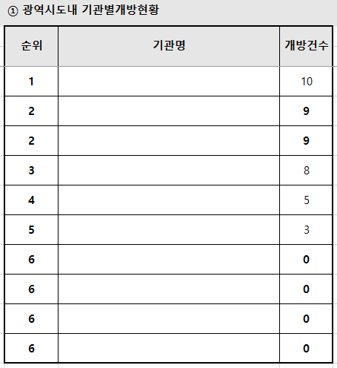

1
2
3

1
[작성 가이드 2] | ② 개방데이터요약
 | 항목 | 설명
 | 광역기관수 | 광역시도내 소속 기관수를 작성함. 이 값은 그외기관_평균건수를 산출할 때 사용함
2
 | 구분 | 추가하거나 수정하지 마십시요
3
 | 단위 | 조사하는 값의 단위를 표시함. 예) 件(건수), 名(이름)
4
 | 소속기관 | 소속기관의 값을 의미함. 구분값에 맞게 각 행을 작성함
5
6
 | 광역시도-총 | 광역시도내 지자체의 개방건수를 작성함
 | 광역시도-평균 | 광역시도내 지자체의 평균 개방건수를 작성함. 평균 = 총수 / 광역기관수
7
 | 비고 | 항목값중 특이 사항이 있으면 그 내용을 작성함
ㄱ
 | 개방데이터목록수 | 소속 기관의 개방데이터전체목록수 표시
ㄴ
 | 공공데이터포털(data.go.kr)등록건수 | 공공데이터 포털 등록한 건수 = 개방데이터목록수 - 공공데이터포털외에만 등록한 건수로 구성됨.
ㄷ
 | 공공데이터포털외에만 등록한 건수 | 공공데이터 포털외에만 등록한 건수 = 개방데이터목록수 - 공공데이터포털 등록한 건수로 구성됨.
ㄹ
 | 유형-오픈포맷 | 수정, 변환, 추출이 자유로운 CSV, XML, JSON, 오픈API, RDF 등의 형태로 제공 유형_오픈포맷 = 개방데이터목록수 - 유형_非오픈포맷
ㅁ
ㅂ
 | 유형-非 오픈포맷 | 수정, 변환, 추출이 자유로운 CSV, XML, JSON, 오픈API, RDF 등의 형태가 아닌 경우. 오픈포맷으로 전환이 필요함 유형_오픈포맷 = 개방데이터목록수 - 유형_오픈포맷
 | 등록 | 각 기간별 등록 건수
ㅅ
 | 다운로드(Top7) | 소속내, 소속외 다운로드 TOP7을 조사하여 개방데이터명과 다운로드 횟수를 작성함

 |  | - 항목을 추가하거나 삭제하지 않음
 |  | - 건수가 없는 경우는 0으로 표기함
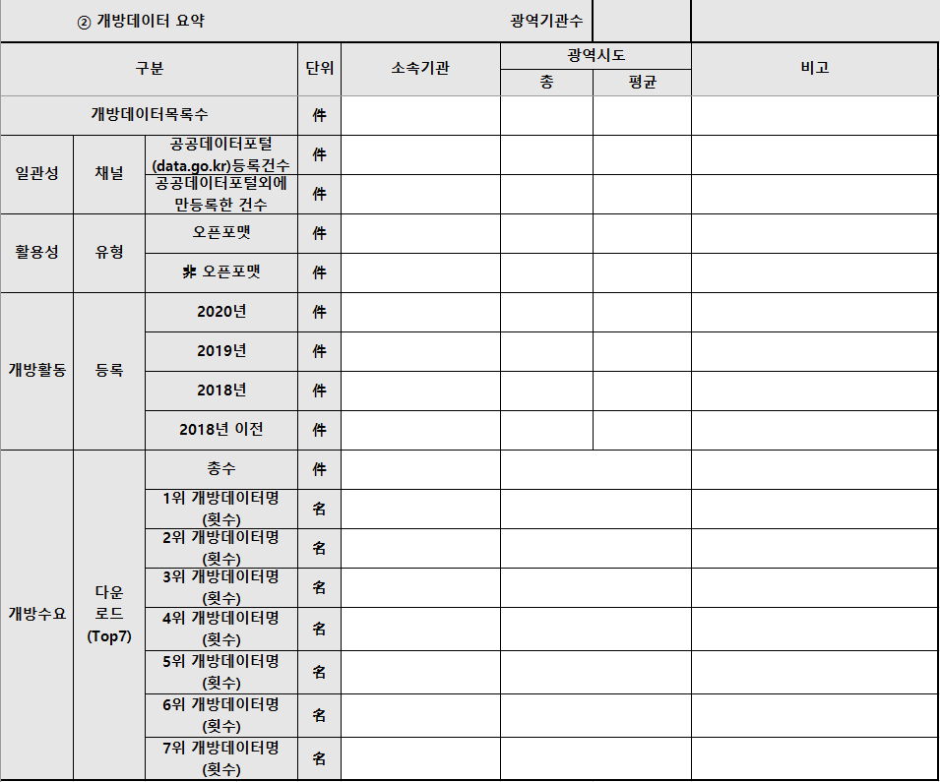
1

3
2
4
7
5
6
ㄱ

ㄴ

ㄷ

ㄹ

ㅁ

ㅂ

ㅅ

